关系图
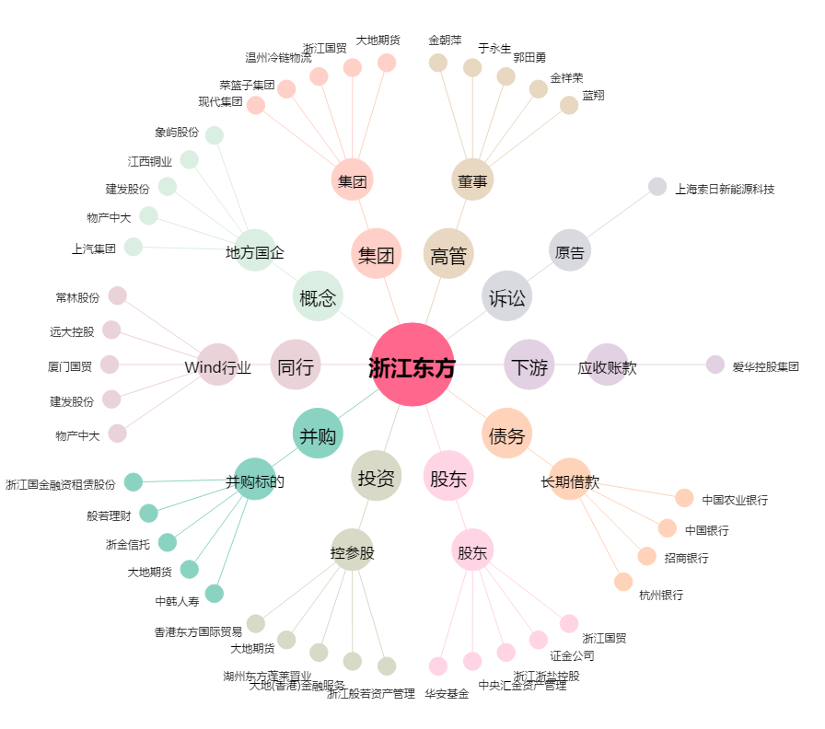
浙江东方[600120.SH] - 关系概览图

